麦品_catalog_product_entity
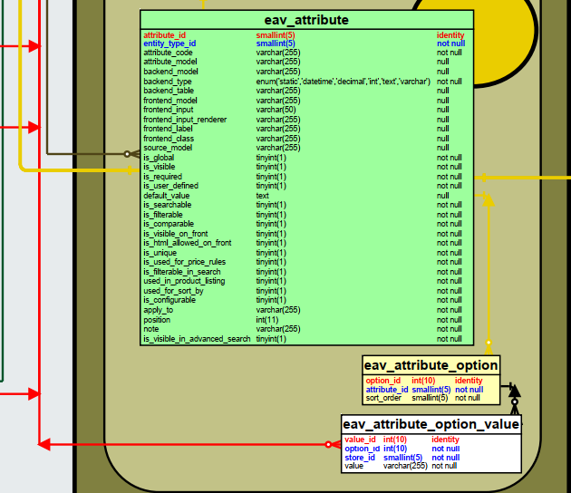
ＤＢ定義図 |  | ユーザー |  | テーブル名 |  |  |  |  |  | テーブルID |  |  |  |  | 作成日 | 更新日
 |  |  |  | catalog_propduct_entity |  |  |  |  |  | catalog_product_entity |  |  |  |  | 2020/03/15

№ | 項目名 |  | カラム名 |  | PK | K1 | K2 | NOT NULL | 編成 |  | 桁数 |  | ﾃﾞﾌｫﾙﾄ | 説 明
1 |  |  | entity_id |  | ○ |  |  |  | int |  |  | 10 | identity
2 |  |  | entity_type_id |  |  |  |  | ○ | smallint |  |  | 5 |  | FK
3 |  |  | attribute_set_id |  |  |  |  | ○ | smallint |  |  | 5 |  | FK
4 |  |  | type_id |  |  |  |  | ○ | varchar |  |  | 32
 |  |  | sku |  |  |  |  |  | varchar |  |  | 64
 |  |  | category_ids |  |  |  |  |  | text
 |  |  | created_at |  |  |  |  | ○ | datetime
 |  |  | updated_at |  |  |  |  | ○ | datetime
 |  |  | has_options |  |  |  |  | ○ | tinyint |  |  | 1
 |  |  | required_options |  |  |  |  | ○ | tinyint |  |  | 1

